Ｐ１
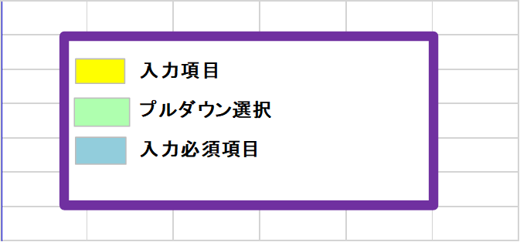
【福山市】

指定障がい福祉サービス事業所運営指導事前提出資料

【生活介護・自立訓練（機能訓練・生活訓練）・就労選択支援・就労移行支援・就労継続支援Ａ型・就労継続支援Ｂ型】

 | 法人名 |  |  |  | 次の資料を添付してください。
 |  |  |  |  | 添付資料 | 添付チェック
 | 事業所番号 |  |  |  | （1）施設の平面図 （各部屋の名称及び面積が記載されたもの）

 | 事業所名 |  |  |  | （2）運営規程

 | 作成年月日 | 年 | 月 | 日 | （3）目標工賃・工賃実績報告書 （就労継続支援Ｂ型のみ）

 | 記入担当者名 |  |  |  | （4）生産活動内容と収支状況に関するシート （生産活動を実施する事業所のみ）

 | 連絡先 |  |  |  | ※既存の資料があれば活用してください。

